关系图
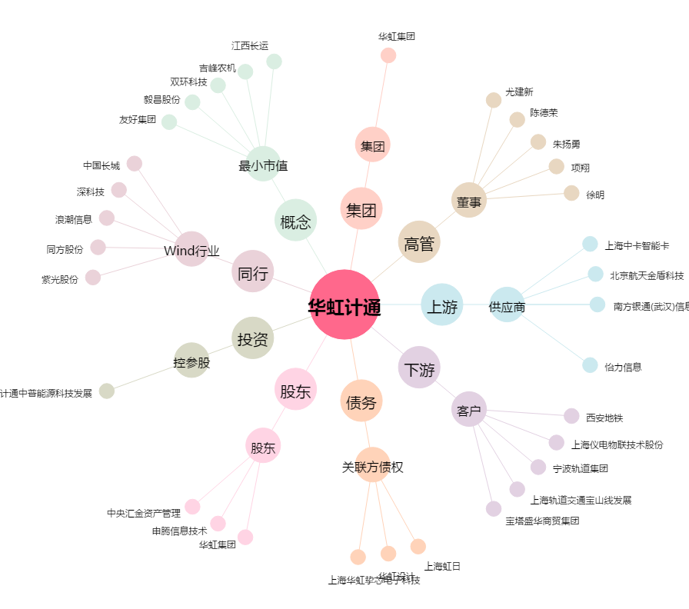
华虹计通[300330.SZ] - 关系概览图

